شپدیس
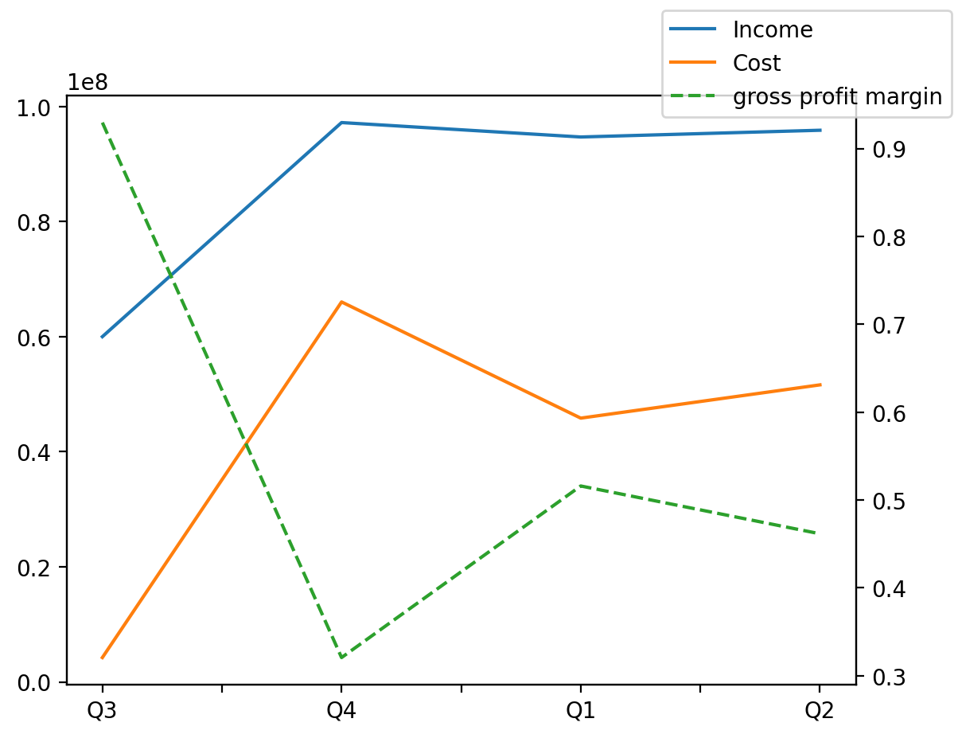
1402/06/31 | Q1 | Q2 | Q3 | Y | Q4 | Q4 / Q3 | Q1 / Q4 | Q2 / Q1
درآمد های عملیاتی | 94721889 | 95894246 | 60011050 | 347856284 | 97229099 | 0.62018659897 | -0.02578662176 | 0.012376832983
بهای تمام شده | -45850883 | -51634453 | -4231696 | -167766608 | -66049576 | 14.608298895 | -0.30581109256 | 0.12613868309
سود(زیان)ناخالص | 48871006 | 44259793 | 55779354 | 180089676 | 31179523 | -0.44102036391 | 0.56740710883 | -0.094354779601
هزینه های عمومی اداری فروش | -7503383 | -17036286 | -12457592 | -26237752 | 10759509 | -1.8636909123 | -1.69737225 | 1.2704806619
سود(زیان)عملیاتی | 43682860 | 28492943 | 69229284 | 186495801 | 45090714 | -0.34867571359 | -0.031222703637 | -0.34773174192
سایر درآمدهای غیر عملیاتی | 6693645 | 11642007 | 409907 | 35320071 | 16574512 | 39.434810823 | -0.59614829082 | 0.73926268871
سود(زیان)خالص | 50062777 | 39767909 | 68988377 | 219782206 | 60963143 | -0.11632733439 | -0.17880255944 | -0.20563917179
مواد مستقیم مصرفی | 20303891 | 20622551 | 9274931 | 85687189 | 35485816 | 2.8259924521 | -0.42783079865 | 0.015694528699
سربارتوليد | 22235138 | 27462089 | -833558 | 80924097 | 32060428 | -39.462144206 | -0.30646159808 | 0.23507616638

